概要図
詳細設計書 | 画面名称 | B0503_研修応募者一覧画面 | システムID |  |  |  | 改訂日 | 2020-08-12
 | 機能名称 |  | システム名称 |  |  |  | 改訂者 | 王少宇
研修応募者

 |  |  |  | 機能概要
B0503研修応募者一覧画面
参照
 |  |  |  | （１）一覧画面
 |  |  |  |  | エラーの場合、エラーメッセージを出力する。

応募者情報
更新
 |  |  |  | （２）単数で承認または拒否
 |  |  |  |  |  | 受け入れボタン押下、ポップアップ画面に、表示される。

 |  |  |  | （３）複数で承認または拒否
 |  |  |  |  |  | 受け入れ(全選択)ボタン押下、ポップアップ画面に、表示される

ユーザー

画面イメージ
詳細設計書 | 画面名称 | B0503_研修応募者管理画面 | システムID | 改訂日 | 2020-09-24
 | 機能名称 |  | システム名称 | 改訂者 | 楊卿赫

画面イメージ

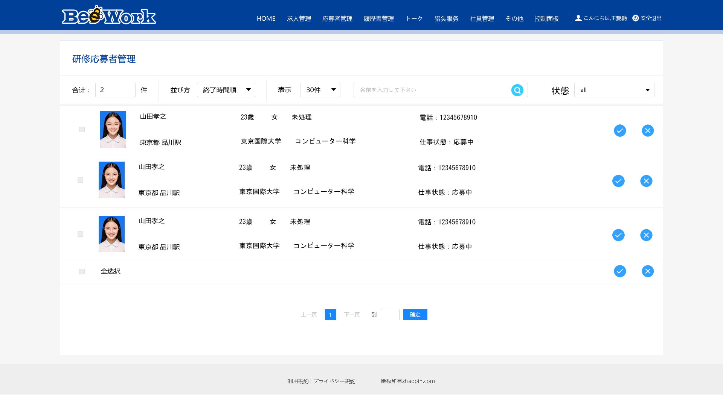
未処理

